맵 UI
[3] 맵 UI

1) 맵 UI
이름 | 이미지 | 에셋스토어 | 가격
1번 | 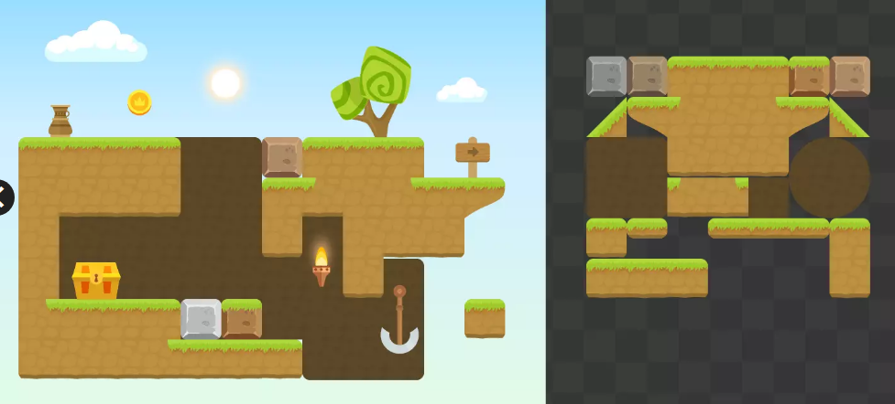 | https://assetstore.unity.com/packages/2d/characters/free-platformer-tileset-182519 | 무료

